Sheet1
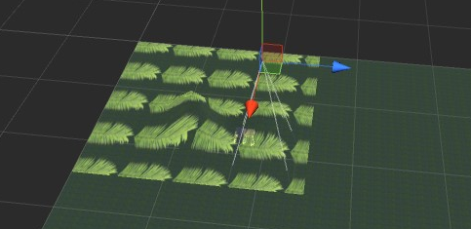
贴花效果：
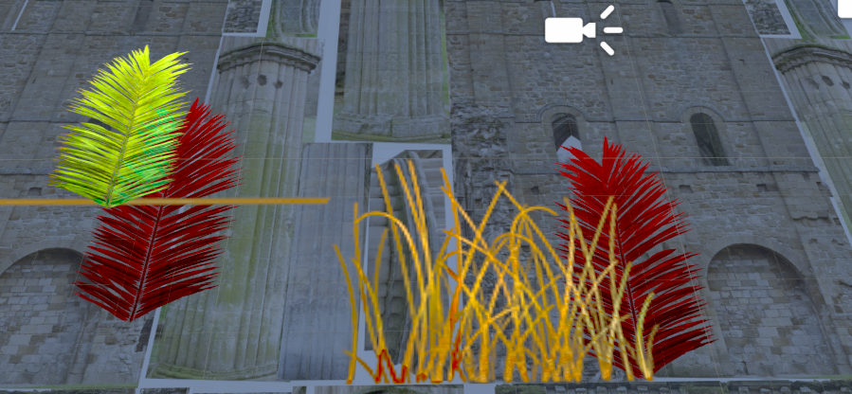

1 贴花 shader 在 shader文件加中 ： ling_decal

2 需要在创建贴花地方，创建一个空的 游戏对象，添加 投影修改器
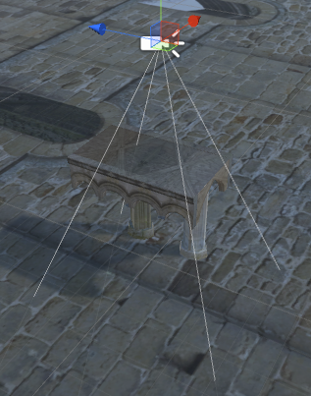
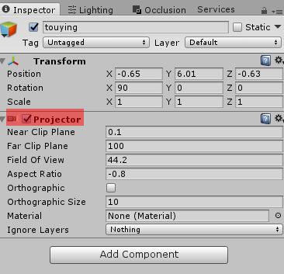

 |  | 说明一下：投影修改器中参数和 相机中参数类似， 裁剪 fov 是否开启正交 等
 |  |  |  | 这些不细说， 到后面放到材质调节一下就知道了

 |  |  | 把不需要贴花的放到独立层，从这里排除就好了

3 创建贴花材质。

创建材质 | shader选择
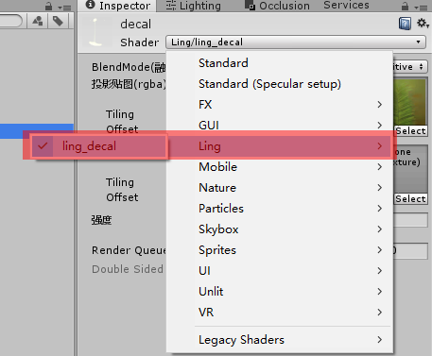
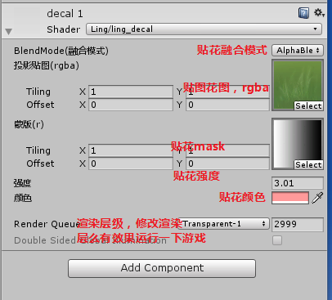

 |  |  |  |  |  | 蒙版 不使用默认填入一张白色
 |  |  |  |  |  | 放入渐变蒙版，投影图形越大越透明

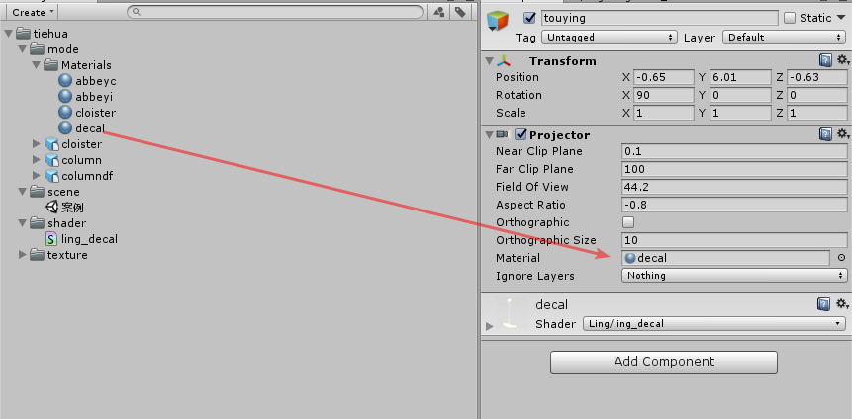
4 关联，完成贴花过程
 |  |  |  |  | 贴花效果

注意1：投影器投影最好垂直90度向下投射， 不然会出现贴花错误
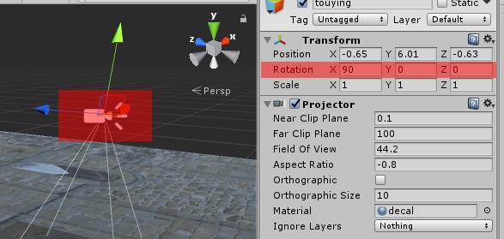
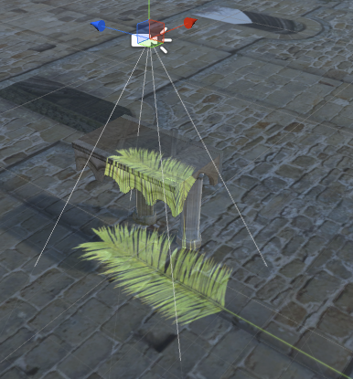
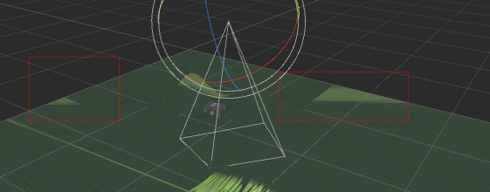

注意2 用于贴花的贴图 uv 模式需要修改成 clamp 模式

